상품제안서
BOSSWIZ BOS-15000 충전식 무선 LED 캠핑랜턴 보조배터리 겸용 | 상품코드: F29279

 |  |  |  |  |  |  | 02-412-0044 | www.easy1.co.kr
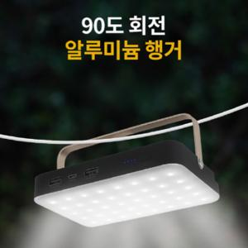

【상세/제작정보】 | 기본수량 미만 인쇄시 비용 추가. 스티커 제작및 부착 비용 별도 문의.

【인쇄/포장옵션】 | 풀칼라 / 포장지포장

【공급단가】 | 수량 | 100~ | 300~ | 500~ | 1,000~ | 3,000~
*VAT별도 | 단가 | 62,400원 | 61,360원 | 59,800원 | 58,760원 | 57,200원

【상품 URL】 | https://dev.easy1.co.kr:443/src/goods_detail.php?gdno=29279

